PD
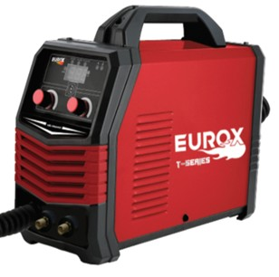
เลขที่ SKU : 05-016-411 วันที่ : 10/11/2023
1. ข้อมูลสินค้า |  |  |  | รูปสินค้า
ประเภท (กลุ่มหลัก) | เครื่องเชื่อม/ตู้ชาร์จ | ประเภท (กลุ่มรอง) | เครื่องเชื่อม
ชื่อภาษาไทย | เครื่องเชื่อม EUROX MIG-MMA250 (T-Series) | ชื่อภาษาอังกฤษ
รหัสสินค้า | 05-016-411 | Barcode | 8859007712407
สถานะสินค้า | A | รหัสทีมขาย
รุ่น (Model) | เครื่องเชื่อม | ยี่ห้อ | EUROX
สีตัวสินค้า | แดง - ดำ | สีของบรรจุภัณฑ์ | แดง - ดำ
ทำจากวัสดุ | เหล็ก | ประเทศผู้ผลิต | PRC
ผู้ผลิต | S35 ตู้เชื่อม

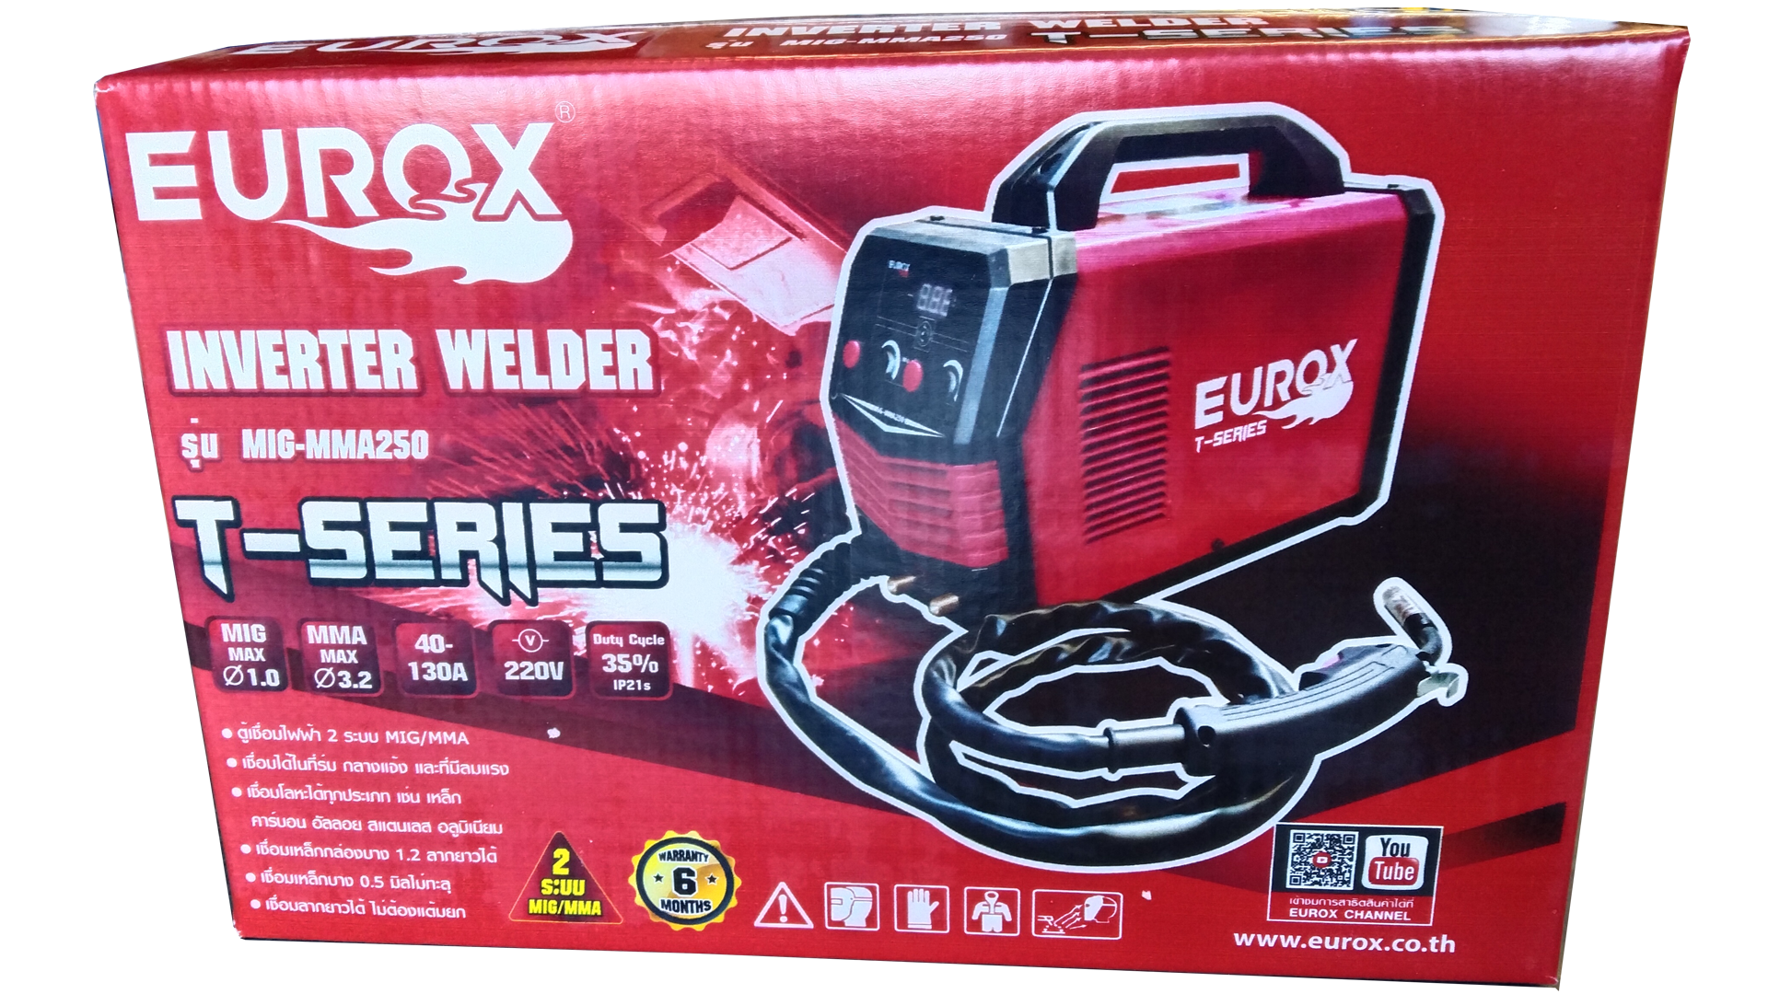
2. คุณสมบัติ |  |  |  | รูปบรรจุภัณฑ์
แรงดันไฟฟ้า | 220V±10% | กระแสเชื่อม | 40-130A
Duty Cycle | 35% | ขนาดลวดMIG | 0.8 - 1.0 มม.
ขนาดลวด | 2.6 - 3.2 มม. | ระดับป้องกัน | IP21S
สายไฟ | 1.3 ม.

3. รายละเอียดบรรจุภัณฑ์
ขนาดสินค้า (ซม.) | 38x15.3x31 (ไม่รวมบรรจุภัณฑ์) | น้ำหนักสินค้า (กก.) | 5.1 (ไม่รวมบรรจุภัณฑ์)
ขนาดกล่อง 1 (ซม.) | 50.5x19x32 | ขนาดบรรจุ (กล่อง) | 1 PCS
ขนาดกล่อง 2 (ซม.)
 |  | น้ำหนักรวมสินค้า (กก.) | 5.5 | อุปกรณ์ภายในกล่อง
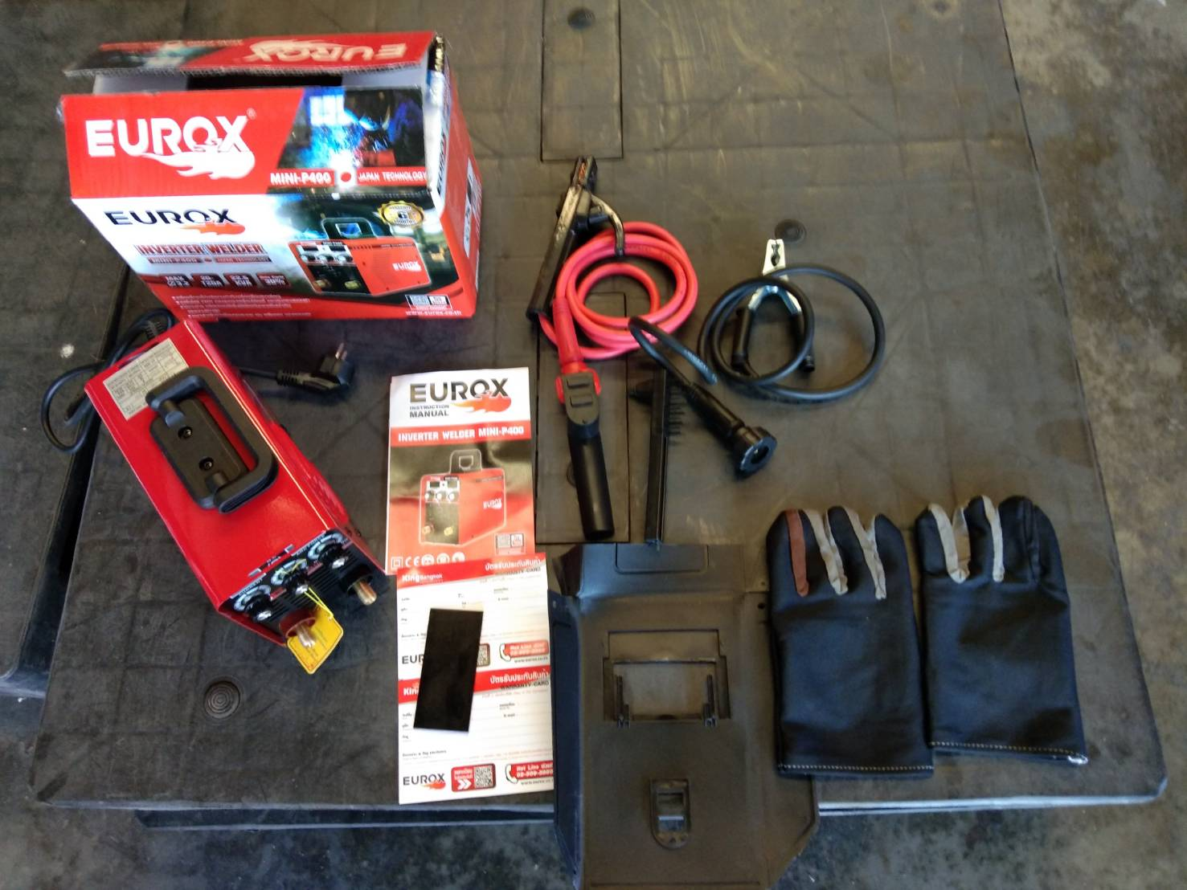
บาร์โค้ดกล่อง | 8859007712407 | ขนาดลัง (ซม.) | 51x5.5x35
ขนาดบรรจุ (ลัง) | 2 | น้ำหนักลังรวมสินค้า (กก.)

4. อุปกรณ์ภายในกล่อง
- คู่มือการใช้งาน - ใบรับประกัน 6 เดือน - สายดิน (กราวด์) - สายเชื่อมพร้อมปืน MIG 2.2 ม. - ลวดเชื่อม MIG 1.0 mm. 0.45 กก. - หน้ากากเชื่อม - แปรงขัดทำความสะอาด

5. วิธีการใช้งาน
ใช้สำหรับงานเชื่อม

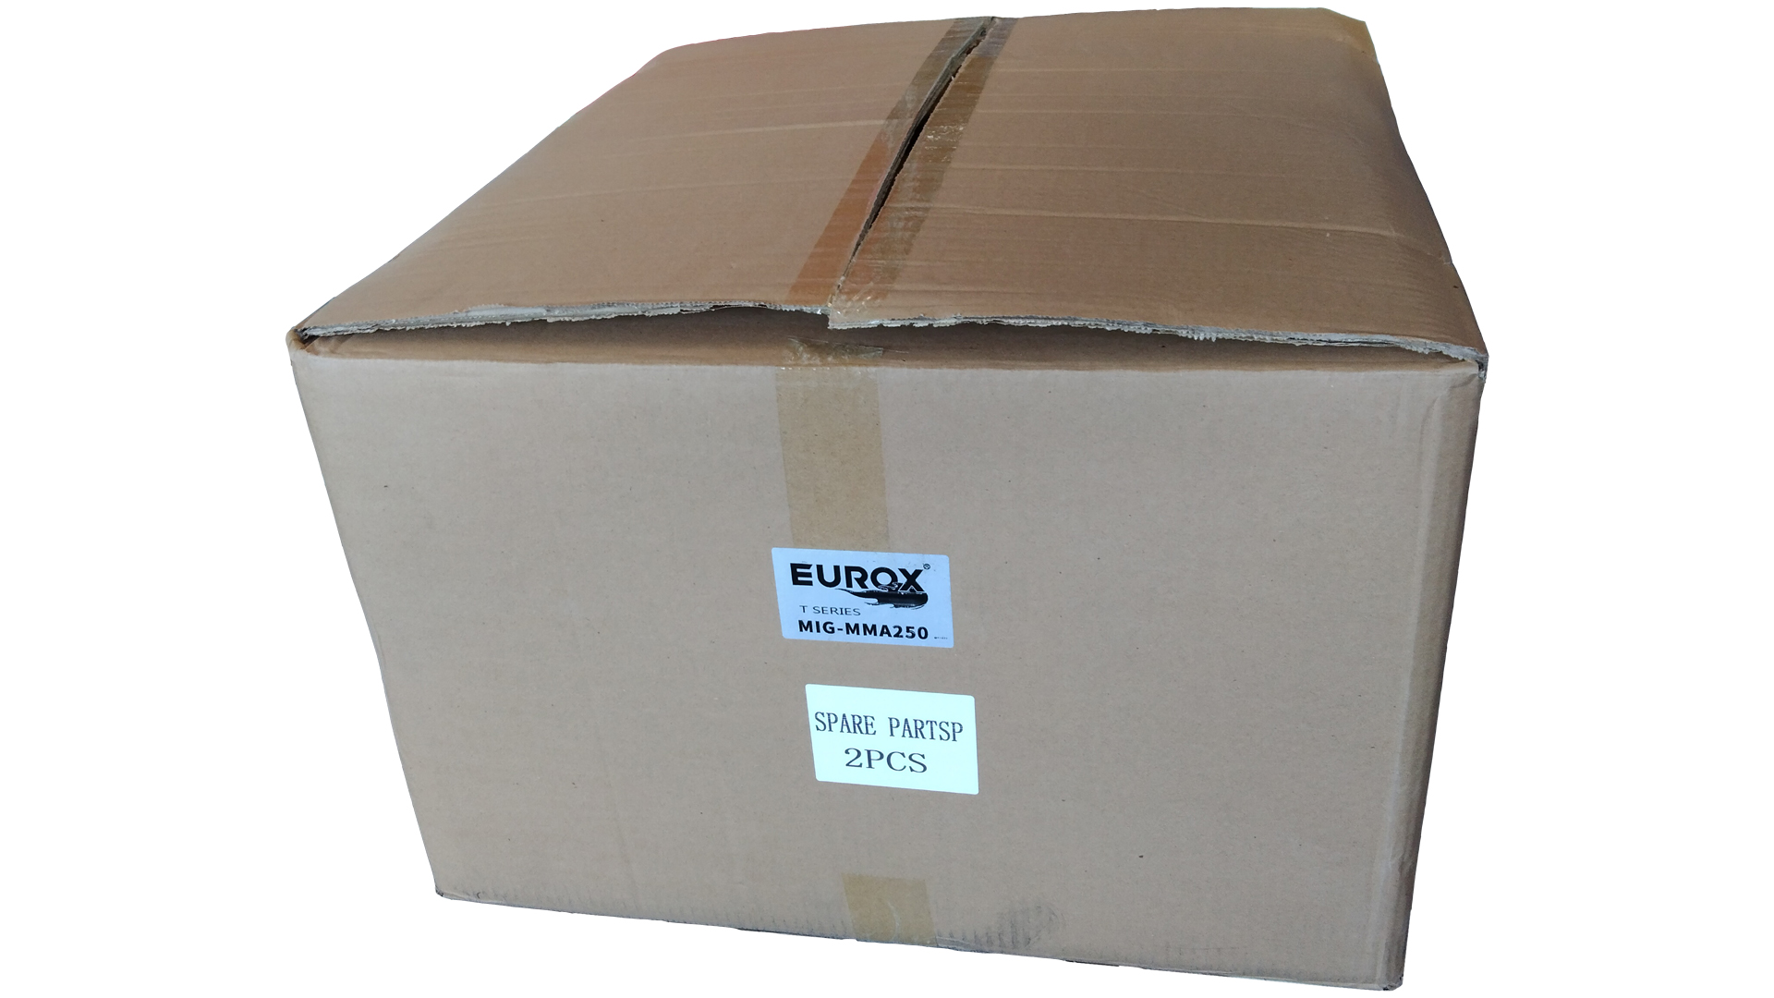
6. จุดเด่น จุดขาย ของสินค้า |  |  |  | รูปลังสินค้า
- ตู้เชื่อมไฟฟ้า 2 ระบบ MIG/MMA - เชื่อมได้ในที่ร่ม กลางแจ้ง และที่มีลมแรง - เชื่อมโลหะได้ทุกประเภท เช่น เหล็ก คาร์บอน อัลลอย สแตนเลส อลูมิเนียม - เชื่อมเหล้กกล่องบาง 1.2 ลากยาวได้ - เชื่อมเหล็กบาง 0.5 มิลไม่ทะลุ - เชื่อมลากยาวได้ ไม่ต้องแต้มยก

7. การรับประกัน
ระยะเวลารับประกัน (เดือน) | 6 ระบุ
ประเภทการรับประกัน | เครื่องเชื่อม
เงื่อนไขการรับประกัน | 1. บริษัทฯ จะบริการซ่อมและเปลี่ยนอะไหล่ โดยไม่คิดมูลค่าแก่สินค้าที่จัดจำหน่ายโดยบริษัทฯ ในกรณีที่ความเสียหายเกิดจากความผิดพลาดของโรงงานผู้ผลิต ภายในระยะเวลา 6 เดือน นับจากวันที่ซื้อ (ทั้งนี้ดูจากใบเสร็จรับเงินของทางร้านค้าที่สั่งซื้อและใบรับประกัน) 2. การรับประกันนี้ไม่รวมการชำรุดของวัสดุสิ้นเปลือง อุปกรณ์เสริม และของแถมในชุด 3. การรับประกันจะสิ้นสุดจากการใช้ผิดประเภท เช่น ถอด ซ่อม ดัดแปลง แก้ไขเปลียนสภาพไปจากเดิมโดยบุคคลภายนอก หรือการดูแลรักษาไม่ถูกต้องตามที่ระบุไว้ในคู่มือ 4. การรับประกันนี้ไม่รวมถึงค่าขนส่ง หากต้องการให้ บริษัทฯ บริการถึงที่จะมีค่าใช้จ่าย 5. ใบรับประกันนี้ใช้ได้เฉพาะเครื่องที่มีเบอร์เครื่องตรงกันเท่านั้น ไม่สามารถโอนให้ผู้อื่นได้ หากใบรับประกันหาย บริษัทฯ ขอสงวนสิทธิ์การไม่ออกใบรับประกันใหม่ในทุกกรณี

8. ข้อมูล สคบ.
ชื่อสินค้า | เครื่องเชื่อม EUROX MIG-MMA250 (T-Series)
ผลิตจากประเทศ | PRC |  |  | รูป Barcode
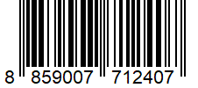
จัดจำหน่ายโดย | บริษัท คิงบางกอก อินเตอร์เทรด จำกัด
 | 541,543,545 ซอย 39/1 แขวงท่าแร้ง เขตบางเขน กรุงเทพมหานคร 10220
 | เลขประจำตัวผู้เสียภาษี: 0105545012035 สำนักงานใหญ่ | โทรศัพท์: 02-509-3850 | โทรสาร: 02-509-3856
บรรจุ | 1 ตัว/กล่อง
วิธีการใช้ | ใช้สำหรับงานเชื่อม
คำเตือน | ขณะใช้งานหรือเลิกใช้งาน ควรเก็บอุปกรณ์ให้พ้นมือเด็กเพื่อความปลอดภัย
ราคา | ระบุ ณ จุดขาย
วันที่ผลิต

9. ข้อควรระวัง
คำเตือน | ขณะใช้งานหรือเลิกใช้งาน ควรเก็บอุปกรณ์ให้พ้นมือเด็กเพื่อความปลอดภัย
ข้อแนะนำในการใช้งาน | ห้ามใช้งานผิดประเภท

MK

เลขที่ SKU : 05-016-411 วันที่ : 10/11/2023
1. ข้อมูลสินค้า |  |  |  |  |  | รูปสินค้าตัวจริง
ประเภท (กลุ่มหลัก) | เครื่องเชื่อม/ตู้ชาร์จ |  | ประเภท (กลุ่มรอง) | เครื่องเชื่อม
ชื่อภาษาไทย | เครื่องเชื่อม EUROX MIG-MMA250 (T-Series) |  | ชื่อภาษาอังกฤษ
รหัสสินค้า | 05-016-411 |  | Barcode | 8859007712407
สถานะสินค้า | A |  | รหัสทีมขาย
รุ่น (Model) | เครื่องเชื่อม |  | ยี่ห้อ | EUROX
สีตัวสินค้า | แดง - ดำ |  | สีของบรรจุภัณฑ์ | แดง - ดำ
ทำจากวัสดุ | เหล็ก |  | ประเทศผู้ผลิต | PRC
ผู้ผลิต | S35 ตู้เชื่อม

2. ราคาสินค้า |  |  |  |  |  | รูปแพ็คเกจตัวจริง
ราคาตั้ง | 4,990.00 บาท
ราคาปลีก | 4,050.00 บาท
ราคาส่ง (SEMI) | 3,243.50 บาท |  |  | GP | 39.41%
ราคาส่ง (S1) | 3,146.20 บาท | จำนวน | 2 ตัว | GP | 37.54%
ราคาส่ง (S2) | 3,083.27 บาท | จำนวน | 4 ตัว | GP | 36.26%
ราคาส่ง (S3) | 2,929.11 บาท | จำนวน | 6 ตัว | GP | 32.91%
ราคา (ผจก) | 2,800.00 บาท |  |  | GP | 29.81%
ราคาปลีก MT | 4,050.00 บาท |  |  | GP | 51.48%
ราคาส่ง MT | 3,240.00 บาท |  |  | GP | 39.35%
ต้นทุนปัจจุบัน 1,965.22 บาท |  |  | ต้นทุก Lot ที่ผ่านมา 1,886.68 บาท |  |  | รูปอุปกรณ์ภายในกล่องตัวจริง

3. โปรโมชั่น
ราคาปลีก | 4,050.00 บาท | จำนวน | 1 ตัว | GP | 51.48%
ราคาพิเศษ 1 | 0 บาท | จำนวน | 0 ตัว | GP | 0.00%
ราคาพิเศษ 2 | 0 บาท | จำนวน | 0 ตัว | GP | 0.00%
ระยะเวลา | -
เป้าต่อเดือน
MT1 | 0 ตัว | MT2 | 0 ตัว | TT2 | 0 ตัว
ONL | 0 ตัว | OUL/TT1 | 0 ตัว
สถานะใหม่ | - |  |  |  |  | ใบโปร/ใบขาย
หมายเหตุการจัดโปร | -

4. ช่องทางการขายสินค้า
ช่องทางขาย
MT1 | [ ] | MT2 | [ ] | TT2 | [ ]
OUL/TT1 | [ ] | ONL | [ ]
ช่องทางลูกค้า
MT | [ ] | SEMI | [ ] | T2-T3 | [ ]
TN | [ ] | ONL | [ ] | TV | [ ]
อื่นๆ | [ ] ระบุ

5. VDO Utility
ไม่มีข้อมูล

